상품제안서
씽크웨이 DL20 대용량 제습기 | 상품코드: F22442

 |  |  |  |  |  |  | 02-412-0044 | www.easy1.co.kr
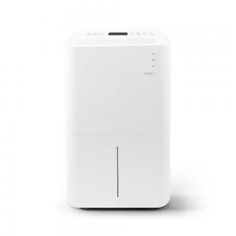

【상세/제작정보】

【인쇄/포장옵션】 | 스티커 / 시판박스

【공급단가】 | 수량 | 5~ | 10~ | 30~ | 50~ | 100~
*VAT별도 | 단가 | 209,250원 | 201,500원 | 193,750원 | 186,000원 | 181,350원

【상품 URL】 | http://www.easy1.co.kr/src/goods_detail.php?gdno=22442

